Hoja1
Antes de comenzar, necesitamos que completes los siguientes datos:

Nombre y Apellido: |  | Angulo Medel Carolina

Instrucciones
* El presente test deberá descargarse del drive y guardarse en formato Excel. Una vez completo el test, deberá cargarse en el formulario de tests a traves del link proporcionado en el mail de invitación a la entrevista
* A continuación se presentan 28 cuadrantes compuestos cada uno de ellos por 4 palabras y dos columnas (Una que dice MAS y otra que dice MENOS).
* Escoja y marque con una "X" dentro de la columna que correspond, a la palabra que más lo/a describe en esa situación
y la que menos lo describe de acuerdo a su percepción personal y su forma de trabajo.
* En cada recuadro deberá haber solamente dos "x" una en la columna más y otra en la columna menos.
* ¡Conteste con rapidez y espontaneidad!
* Este test descubre las características de las personas normales en los diferentes ámbitos en que se desenvuelven y su potencial. No hay resultados buenos o malos.
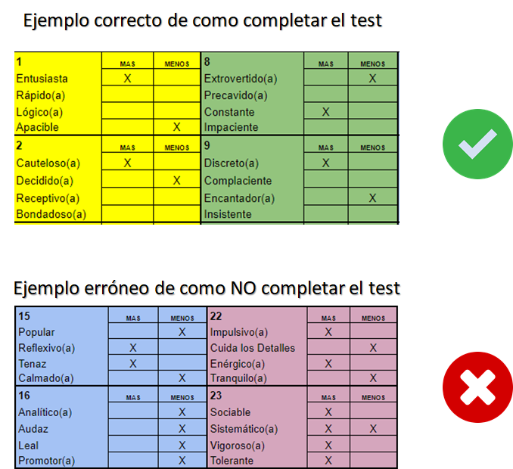

TEST DISC
1 | MAS | MENOS | 8 | MAS | MENOS | 15 | MAS | MENOS | 22 | MAS | MENOS
Entusiasta | x |  | Extrovertido(a) |  |  | Popular |  | x | Impulsivo(a) |  | x
Rápido(a) |  |  | Precavido(a) |  |  | Reflexivo(a) | x |  | Cuida los Detalles
Lógico(a) |  |  | Constante | x |  | Tenaz |  |  | Enérgico(a)
Apacible |  | x | Impaciente |  | x | Calmado(a) |  |  | Tranquilo(a) | x
2 | MAS | MENOS | 9 | MAS | MENOS | 16 | MAS | MENOS | 23 | MAS | MENOS
Cauteloso(a) |  |  | Discreto(a) | x |  | Analítico(a) | x |  | Sociable | x
Decidido(a) | x |  | Complaciente |  |  | Audaz |  |  | Sistemático(a) |  | x
Receptivo(a) |  |  | Encantador(a) |  | x | Leal |  |  | Vigoroso(a)
Bondadoso(a) |  | x | Insistente |  |  | Promotor(a) |  | x | Tolerante
3 | MAS | MENOS | 10 | MAS | MENOS | 17 | MAS | MENOS | 24 | MAS | MENOS
Amigable |  |  | Valeroso(a) | x |  | Sociable |  | x | Cautivador(a) |  | x
Preciso(a) |  | x | Anima a los demás |  |  | Paciente | x |  | Contento(a)
Franco(a) |  |  | Pacifico(a) |  |  | Autosuficiente |  |  | Exigente | x
Tranquilo(a) | x |  | Perfeccionista |  | x | Certero(a) |  |  | Apegado(a) a las normas
4 | MAS | MENOS | 11 | MAS | MENOS | 18 | MAS | MENOS | 25 | MAS | MENOS
Elocuente | x |  | Reservado(a) | x |  | Adaptable | x |  | Le agrada discutir |  | x
Controlado(a) |  |  | Atento(a) |  |  | Resuelto(a) |  |  | Metódico(a)
Tolerante |  | x | Osado(a) |  | x | Prevenido(a) |  | x | Comedido(a)
Decisivo(a) |  |  | Alegre |  |  | Vivaz |  |  | Desenvuelto(a) | x
5 | MAS | MENOS | 12 | MAS | MENOS | 19 | MAS | MENOS | 26 | MAS | MENOS
Atrevido(a) |  | x | Estimulante |  | x | Agresivo(a) |  |  | Jovial
Concienzudo(a) |  |  | Gentil | x |  | Impetuoso(a) |  |  | Preciso(a)
Comunicativo(a) | x |  | Perceptivo(a) |  |  | Amistoso(a) | x |  | Directo(a) | x
Moderado(a) |  |  | Independiente |  |  | Discerniente |  | x | Ecuánime |  | x
6 | MAS | MENOS | 13 | MAS | MENOS | 20 | MAS | MENOS | 27 | MAS | MENOS
Ameno(a) |  |  | Competitivo(a) |  |  | De trato Fácil |  |  | Inquieto(a) |  | x
Ingenioso(a) |  |  | Considerado(a) |  |  | Compasivo(a) |  | x | Amable | x
Investigador(a) | x |  | Alegre |  | x | Cauto(a) |  |  | Elocuente
Acepta Riesgos |  | x | Sagaz | x |  | Habla Directo | x |  | Cuidadoso(a)
7 | MAS | MENOS | 14 | MAS | MENOS | 21 | MAS | MENOS | 28 | MAS | MENOS
Expresivo(a) |  |  | Meticuloso(a) |  | x | Evaluador(a) |  |  | Prudente
Cuidadoso(a) | x |  | Obediente |  |  | Generoso(a) |  | x | Pionero(a)
Dominante |  |  | Ideas Firmes | x |  | Animado(a) |  |  | Espontáneo(a) |  | x
Sensible |  | x | Alentador(a) |  |  | Persistente | x |  | Colaborador | x

